Đăng ký
Item Test | Đăng ký UV
Test requirement | Ensure that all features listed below work properly without any errors when using the below browsers. - Edge in latest version - Google Chrome in latest version
Tester
Pass | Fail | NT | N/A | Number of Test cases
13 | 13 | 0 | 0 | 26
50% | 50% | 0% | 0%

ID | Test Case Description | Pre-condition | Test Case Procedure | Expected Output | Result | Test date | Tester | Note
 | 1.1. Đăng ký tài khoản ứng viên
[Đăng ký UV-1] | Đăng ký thành công tài khoản UV với pw 8 ký tự | Đã đặt biến {{baseUrl}} http://13.228.39.1:5000/api/ | 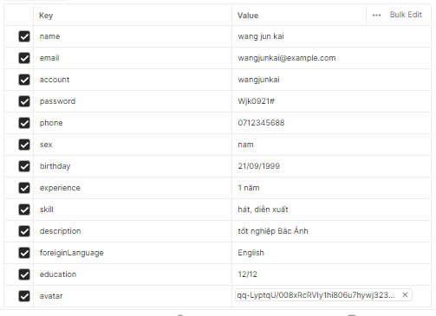 1. Tạo mới một Request 2. Nhập Url: {{baseUrl}}users/register 3. Chọn phương thức [POST] 4. Chọn [Body] 5. Chọn [Form-data] 6. Nhập thông tin vào body như hình 7. Chọn [Tests] 8. Nhập script vào tests pm.test("Đăng ký thành công", function () { pm.response.to.have.status(201); }); If (pm.response.code === 201) { response = pm.response.json(); pm.environment.set("userId_uv",response.id); pm.environment.set("account_uv",response.account); pm.environment.set("password_uv",response.password); } 9. Chọn [SEND] | Đăng ký thành công: Test "Đăng ký thành công" nhận giá trị PASS Các biến được cài đặt thành công: userId_uv, account_uv, password_uv | Pass
 | Đăng ký thành công tài khoản UV với pw 9 ký tự |  | 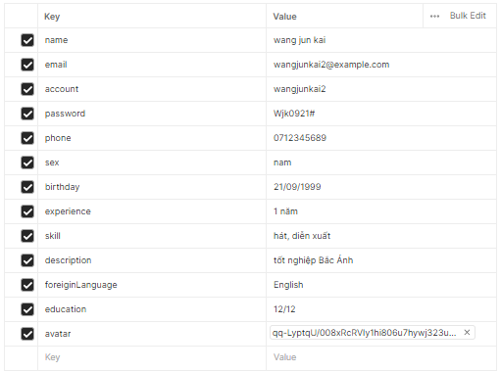 1. Tạo mới một Request 2. Nhập Url: {{baseUrl}}users/register 3. Chọn phương thức [POST] 4. Chọn [Body] 5. Chọn [Form-data] 6. Nhập thông tin vào body như hình 7. Chọn [Tests] 8. Nhập script vào tests pm.test("Đăng ký thành công", function () { pm.response.to.have.status(201); }); 9. Chọn [SEND] | Đăng ký thành công: Test "Đăng ký thành công" nhận giá trị PASS | Pass
[Đăng ký UV-3] | Đăng ký UV không thành công do để trống trường [name] | Đã đặt biến {{baseUrl}} http://13.228.39.1:5000/api/ | 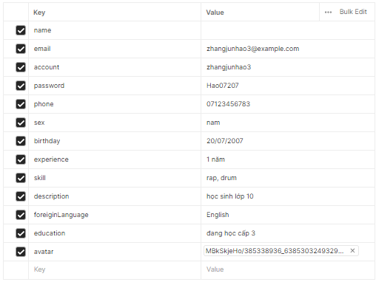 1. Tạo mới một Request 2. Nhập Url: {{baseUrl}}users/register 3. Chọn phương thức [POST] 4. Chọn [Body] 5. Chọn [Form-data] 6. Nhập thông tin vào body như hình 7. Chọn [Tests] 8. Nhập script vào tests pm.test("Đã xảy ra lỗi khi đăng ký", function () { pm.response.to.have.status(500); }); 9. Chọn [SEND] | Đăng ký thất bại: Test "Đã xảy ra lỗi khi đăng ký" nhận giá trị PASS | Pass
[Đăng ký UV-4] | Đăng ký UV không thành công do để trống [email] | Đã đặt biến {{baseUrl}} http://13.228.39.1:5000/api/ | 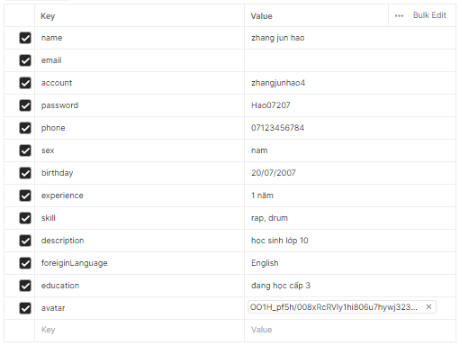 1. Tạo mới một Request 2. Nhập Url: {{baseUrl}}users/register 3. Chọn phương thức [POST] 4. Chọn [Body] 5. Chọn [Form-data] 6. Nhập thông tin vào body như hình 7. Chọn [Tests] 8. Nhập script vào tests pm.test("Đã xảy ra lỗi khi đăng ký", function () { pm.response.to.have.status(500); }); 9. Chọn [SEND] | Đăng ký thất bại: Test "Đã xảy ra lỗi khi đăng ký" nhận giá trị PASS | Pass
[Đăng ký UV-5] | Đăng ký UV không thành công do để trống [account] | Đã đặt biến {{baseUrl}} http://13.228.39.1:5000/api/ | 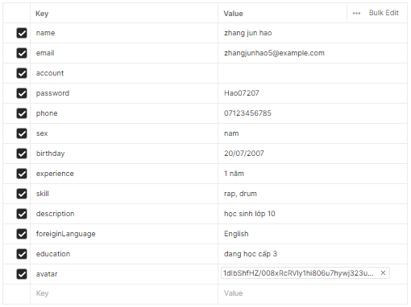 1. Tạo mới một Request 2. Nhập Url: {{baseUrl}}users/register 3. Chọn phương thức [POST] 4. Chọn [Body] 5. Chọn [Form-data] 6. Nhập thông tin vào body như hình 7. Chọn [Tests] 8. Nhập script vào tests pm.test("Đã xảy ra lỗi khi đăng ký", function () { pm.response.to.have.status(500); }); 9. Chọn [SEND] | Đăng ký thất bại: Test "Đã xảy ra lỗi khi đăng ký" nhận giá trị PASS | Pass
[Đăng ký UV-6] | Đăng ký UV không thành công do để trống [password] | Đã đặt biến {{baseUrl}} http://13.228.39.1:5000/api/ | 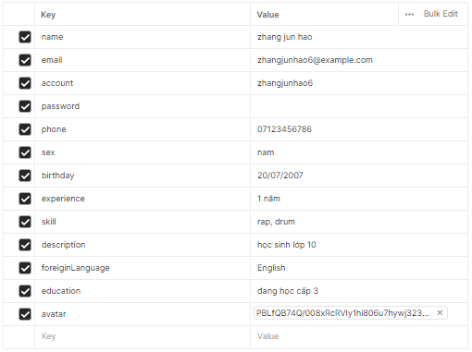 1. Tạo mới một Request 2. Nhập Url: {{baseUrl}}users/register 3. Chọn phương thức [POST] 4. Chọn [Body] 5. Chọn [Form-data] 6. Nhập thông tin vào body như hình 7. Chọn [Tests] 8. Nhập script vào tests pm.test("Đã xảy ra lỗi khi đăng ký", function () { pm.response.to.have.status(500); }); 9. Chọn [SEND] | Đăng ký thất bại: Test "Đã xảy ra lỗi khi đăng ký" nhận giá trị PASS | Pass
[Đăng ký UV-7] | Đăng ký UV không thành công do để trống [phone] | Đã đặt biến {{baseUrl}} http://13.228.39.1:5000/api/ | 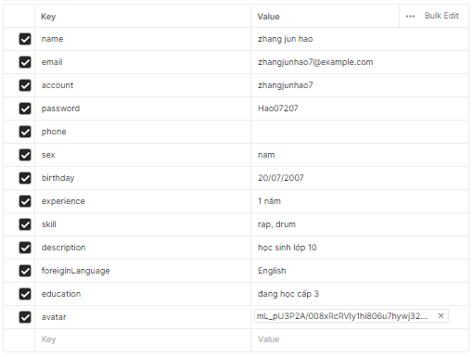 1. Tạo mới một Request 2. Nhập Url: {{baseUrl}}users/register 3. Chọn phương thức [POST] 4. Chọn [Body] 5. Chọn [Form-data] 6. Nhập thông tin vào body như hình 7. Chọn [Tests] 8. Nhập script vào tests pm.test("Đã xảy ra lỗi khi đăng ký", function () { pm.response.to.have.status(500); }); 9. Chọn [SEND] | Đăng ký thất bại: Test "Đã xảy ra lỗi khi đăng ký" nhận giá trị PASS | Pass
[Đăng ký UV-8] | Đăng ký UV không thành công do để trống [sex] | Đã đặt biến {{baseUrl}} http://13.228.39.1:5000/api/ | 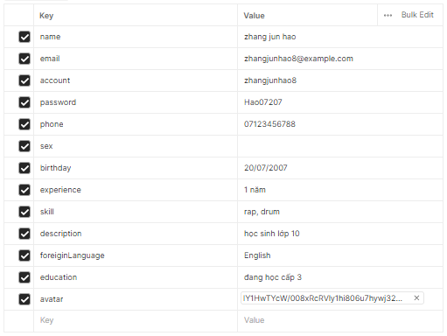 1. Tạo mới một Request 2. Nhập Url: {{baseUrl}}users/register 3. Chọn phương thức [POST] 4. Chọn [Body] 5. Chọn [Form-data] 6. Nhập thông tin vào body như hình 7. Chọn [Tests] 8. Nhập script vào tests pm.test("Đã xảy ra lỗi khi đăng ký", function () { pm.response.to.have.status(500); }); 9. Chọn [SEND] | Đăng ký thất bại: Test "Đã xảy ra lỗi khi đăng ký" nhận giá trị PASS | Pass
[Đăng ký UV-9] | Đăng ký UV không thành công do để trống [birthday] | Đã đặt biến {{baseUrl}} http://13.228.39.1:5000/api/ | 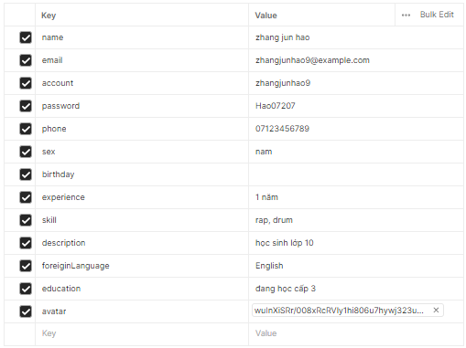 1. Tạo mới một Request 2. Nhập Url: {{baseUrl}}users/register 3. Chọn phương thức [POST] 4. Chọn [Body] 5. Chọn [Form-data] 6. Nhập thông tin vào body như hình 7. Chọn [Tests] 8. Nhập script vào tests pm.test("Đã xảy ra lỗi khi đăng ký", function () { pm.response.to.have.status(500); }); 9. Chọn [SEND] | Đăng ký thất bại: Test "Đã xảy ra lỗi khi đăng ký" nhận giá trị PASS | Pass
[Đăng ký UV-10] | Đăng ký UV thành công khi để trống [experience] | Đã đặt biến {{baseUrl}} http://13.228.39.1:5000/api/ | 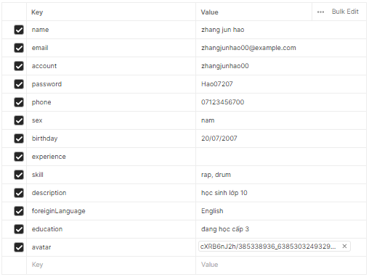 1. Tạo mới một Request 2. Nhập Url: {{baseUrl}}users/register 3. Chọn phương thức [POST] 4. Chọn [Body] 5. Chọn [Form-data] 6. Nhập thông tin vào body như hình 7. Chọn [Tests] 8. Nhập script vào tests pm.test("Đăng ký thành công", function () { pm.response.to.have.status(201); }); 9. Chọn [SEND] | Đăng ký thành công: Test "Đăng ký thành công" nhận giá trị PASS | Fail
[Đăng ký UV-11] | Đăng ký UV thành công khi để trống [skill] | Đã đặt biến {{baseUrl}} http://13.228.39.1:5000/api/ | 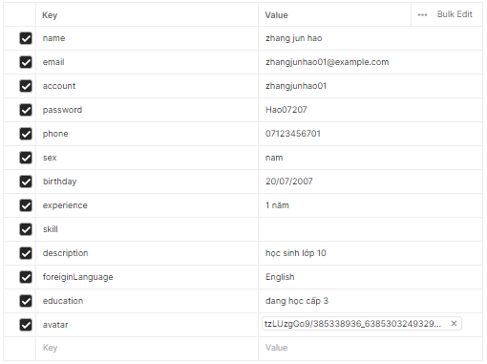 1. Tạo mới một Request 2. Nhập Url: {{baseUrl}}users/register 3. Chọn phương thức [POST] 4. Chọn [Body] 5. Chọn [Form-data] 6. Nhập thông tin vào body như hình 7. Chọn [Tests] 8. Nhập script vào tests pm.test("Đăng ký thành công", function () { pm.response.to.have.status(201); }); 9. Chọn [SEND] | Đăng ký thành công: Test "Đăng ký thành công" nhận giá trị PASS | Fail
[Đăng ký UV-12] | Đăng ký UV thành công khi để trống [description] | Đã đặt biến {{baseUrl}} http://13.228.39.1:5000/api/ | 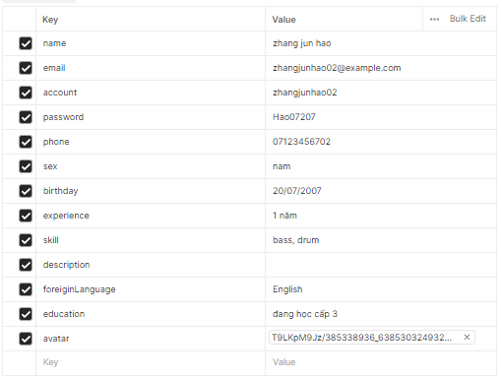 1. Tạo mới một Request 2. Nhập Url: {{baseUrl}}users/register 3. Chọn phương thức [POST] 4. Chọn [Body] 5. Chọn [Form-data] 6. Nhập thông tin vào body như hình 7. Chọn [Tests] 8. Nhập script vào tests pm.test("Đăng ký thành công", function () { pm.response.to.have.status(201); }); 9. Chọn [SEND] | Đăng ký thành công: Test "Đăng ký thành công" nhận giá trị PASS | Fail
[Đăng ký UV-13] | Đăng ký UV thành công khi để trống [foreiginLanguage] | Đã đặt biến {{baseUrl}} http://13.228.39.1:5000/api/ | 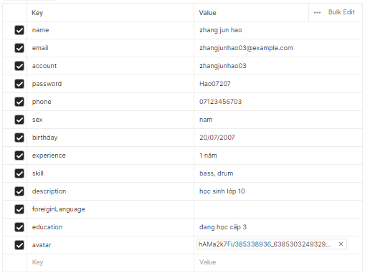 1. Tạo mới một Request 2. Nhập Url: {{baseUrl}}users/register 3. Chọn phương thức [POST] 4. Chọn [Body] 5. Chọn [Form-data] 6. Nhập thông tin vào body như hình 7. Chọn [Tests] 8. Nhập script vào tests pm.test("Đăng ký thành công", function () { pm.response.to.have.status(201); }); 9. Chọn [SEND] | Đăng ký thành công: Test "Đăng ký thành công" nhận giá trị PASS | Fail
[Đăng ký UV-14] | Đăng ký UV thành công khi để trống [education] | Đã đặt biến {{baseUrl}} http://13.228.39.1:5000/api/ | 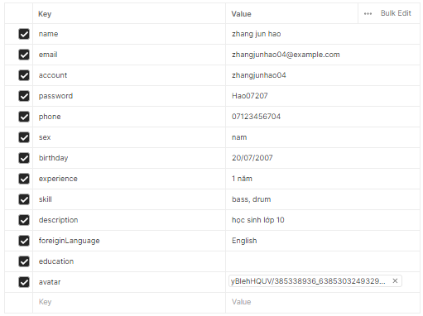 1. Tạo mới một Request 2. Nhập Url: {{baseUrl}}users/register 3. Chọn phương thức [POST] 4. Chọn [Body] 5. Chọn [Form-data] 6. Nhập thông tin vào body như hình 7. Chọn [Tests] 8. Nhập script vào tests pm.test("Đăng ký thành công", function () { pm.response.to.have.status(201); }); 9. Chọn [SEND] | Đăng ký thành công: Test "Đăng ký thành công" nhận giá trị PASS | Fail
[Đăng ký UV-15] | Đăng ký UV thành công khi để trống [avatar] | Đã đặt biến {{baseUrl}} http://13.228.39.1:5000/api/ | 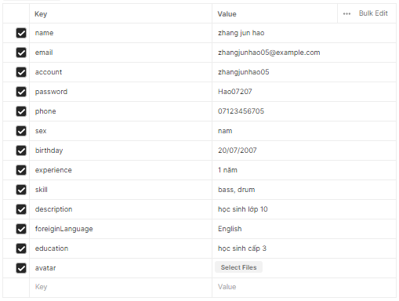 1. Tạo mới một Request 2. Nhập Url: {{baseUrl}}users/register 3. Chọn phương thức [POST] 4. Chọn [Body] 5. Chọn [Form-data] 6. Nhập thông tin vào body như hình 7. Chọn [Tests] 8. Nhập script vào tests pm.test("Đăng ký thành công", function () { pm.response.to.have.status(201); }); 9. Chọn [SEND] | Đăng ký thành công: Test "Đăng ký thành công" nhận giá trị PASS | Fail
[Đăng ký UV-16] | Đăng ký UV thất bại do sai định dạng [email] | Đã đặt biến {{baseUrl}} http://13.228.39.1:5000/api/ | 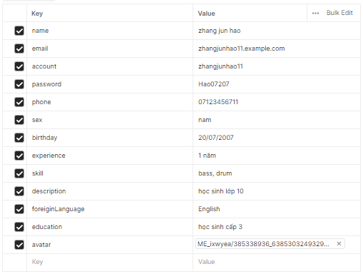 1. Tạo mới một Request 2. Nhập Url: {{baseUrl}}users/register 3. Chọn phương thức [POST] 4. Chọn [Body] 5. Chọn [Form-data] 6. Nhập thông tin vào body như hình 7. Chọn [Tests] 8. Nhập script vào tests pm.test("Đã xảy ra lỗi khi đăng ký", function () { pm.response.to.have.status(500); }); 9. Chọn [SEND] | Đăng ký thất bại: Test "Đã xảy ra lỗi khi đăng ký" nhận giá trị PASS | Pass
[Đăng ký UV-17] | Đăng ký UV thất bại do [phone] quá ngắn | Đã đặt biến {{baseUrl}} http://13.228.39.1:5000/api/ | 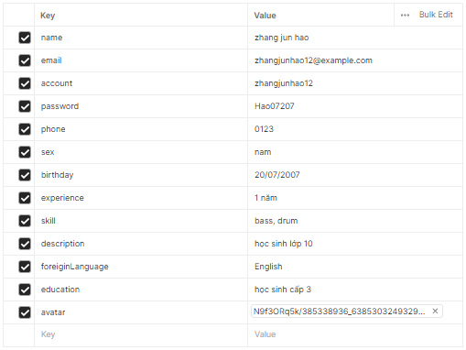 1. Tạo mới một Request 2. Nhập Url: {{baseUrl}}users/register 3. Chọn phương thức [POST] 4. Chọn [Body] 5. Chọn [Form-data] 6. Nhập thông tin vào body như hình 7. Chọn [Tests] 8. Nhập script vào tests pm.test("Đã xảy ra lỗi khi đăng ký", function () { pm.response.to.have.status(500); }); 9. Chọn [SEND] | Đăng ký thất bại: Test "Đã xảy ra lỗi khi đăng ký" nhận giá trị PASS | Pass
[Đăng ký UV-18] | Đăng ký UV thất bại do [phone] quá dài | Đã đặt biến {{baseUrl}} http://13.228.39.1:5000/api/ | 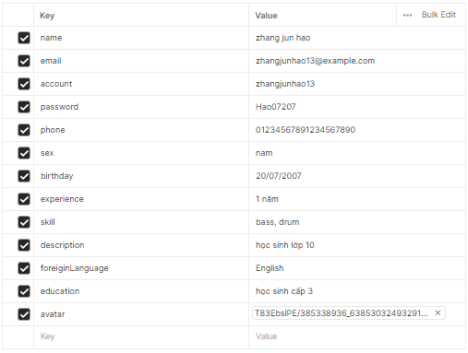 1. Tạo mới một Request 2. Nhập Url: {{baseUrl}}users/register 3. Chọn phương thức [POST] 4. Chọn [Body] 5. Chọn [Form-data] 6. Nhập thông tin vào body như hình 7. Chọn [Tests] 8. Nhập script vào tests pm.test("Đã xảy ra lỗi khi đăng ký", function () { pm.response.to.have.status(500); }); 9. Chọn [SEND] | Đăng ký thất bại: Test "Đã xảy ra lỗi khi đăng ký" nhận giá trị PASS | Pass
[Đăng ký UV-19] | Đăng ký UV thất bại do sai định dạng [phone] | Đã đặt biến {{baseUrl}} http://13.228.39.1:5000/api/ | 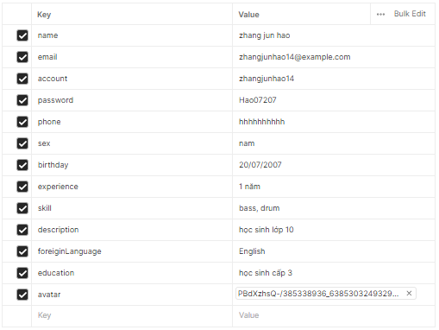 1. Tạo mới một Request 2. Nhập Url: {{baseUrl}}users/register 3. Chọn phương thức [POST] 4. Chọn [Body] 5. Chọn [Form-data] 6. Nhập thông tin vào body như hình 7. Chọn [Tests] 8. Nhập script vào tests pm.test("Đã xảy ra lỗi khi đăng ký", function () { pm.response.to.have.status(500); }); 9. Chọn [SEND] | Đăng ký thất bại: Test "Đã xảy ra lỗi khi đăng ký" nhận giá trị PASS | Fail
[Đăng ký UV-20] | Đăng ký UV thất bại do sai định dạng [birthday] | Đã đặt biến {{baseUrl}} http://13.228.39.1:5000/api/ | 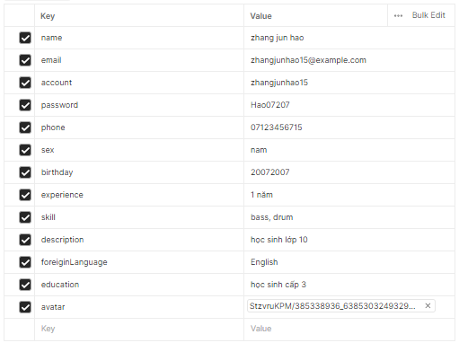 1. Tạo mới một Request 2. Nhập Url: {{baseUrl}}users/register 3. Chọn phương thức [POST] 4. Chọn [Body] 5. Chọn [Form-data] 6. Nhập thông tin vào body như hình 7. Chọn [Tests] 8. Nhập script vào tests pm.test("Đã xảy ra lỗi khi đăng ký", function () { pm.response.to.have.status(500); }); 9. Chọn [SEND] | Đăng ký thất bại: Test "Đã xảy ra lỗi khi đăng ký" nhận giá trị PASS | Fail
[Đăng ký UV-21] | Đăng ký UV thất bại do sai định dạng [birthday] 2 | Đã đặt biến {{baseUrl}} http://13.228.39.1:5000/api/ |  1. Tạo mới một Request 2. Nhập Url: {{baseUrl}}users/register 3. Chọn phương thức [POST] 4. Chọn [Body] 5. Chọn [Form-data] 6. Nhập thông tin vào body như hình 7. Chọn [Tests] 8. Nhập script vào tests pm.test("Đã xảy ra lỗi khi đăng ký", function () { pm.response.to.have.status(500); }); 9. Chọn [SEND] | Đăng ký thất bại: Test "Đã xảy ra lỗi khi đăng ký" nhận giá trị PASS | Fail
[Đăng ký UV-22] | Đăng ký UV thất bại do sai định dạng [avatar] | Đã đặt biến {{baseUrl}} http://13.228.39.1:5000/api/ | 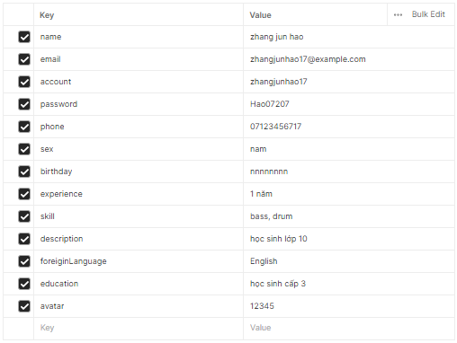 1. Tạo mới một Request 2. Nhập Url: {{baseUrl}}users/register 3. Chọn phương thức [POST] 4. Chọn [Body] 5. Chọn [Form-data] 6. Tại trường [Avatar] chọn [Text] 7. Nhập thông tin vào body như hình 8. Chọn [Tests] 9. Nhập script vào tests pm.test("Đã xảy ra lỗi khi đăng ký", function () { pm.response.to.have.status(500); }); 10. Chọn [SEND] | Đăng ký thất bại: Test "Đã xảy ra lỗi khi đăng ký" nhận giá trị PASS | Pass
[Đăng ký UV-23] | Đăng ký UV thất bại do chỉ có 7 ký tự | Đã đặt biến {{baseUrl}} http://13.228.39.1:5000/api/ |  1. Tạo mới một Request 2. Nhập Url: {{baseUrl}}users/register 3. Chọn phương thức [POST] 4. Chọn [Body] 5. Chọn [Form-data] 6. Nhập thông tin vào body như hình 7. Chọn [Tests] 8. Nhập script vào tests pm.test("Đã xảy ra lỗi khi đăng ký", function () { pm.response.to.have.status(500); }); 9. Chọn [SEND] | Đăng ký thất bại: Test "Đã xảy ra lỗi khi đăng ký" nhận giá trị PASS | Fail
[Đăng ký UV-24] | Đăng ký UV thất bại do [password] thiếu chữ in hoa | Đã đặt biến {{baseUrl}} http://13.228.39.1:5000/api/ |  1. Tạo mới một Request 2. Nhập Url: {{baseUrl}}users/register 3. Chọn phương thức [POST] 4. Chọn [Body] 5. Chọn [Form-data] 6. Nhập thông tin vào body như hình 7. Chọn [Tests] 8. Nhập script vào tests pm.test("Đã xảy ra lỗi khi đăng ký", function () { pm.response.to.have.status(500); }); 9. Chọn [SEND] | Đăng ký thất bại: Test "Đã xảy ra lỗi khi đăng ký" nhận giá trị PASS | Fail
[Đăng ký UV-25] | Đăng ký UV thất bại do [password] thiếu chữ in thường | Đã đặt biến {{baseUrl}} http://13.228.39.1:5000/api/ | 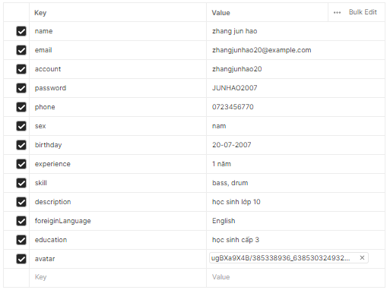 1. Tạo mới một Request 2. Nhập Url: {{baseUrl}}users/register 3. Chọn phương thức [POST] 4. Chọn [Body] 5. Chọn [Form-data] 6. Nhập thông tin vào body như hình 7. Chọn [Tests] 8. Nhập script vào tests pm.test("Đã xảy ra lỗi khi đăng ký", function () { pm.response.to.have.status(500); }); 9. Chọn [SEND] | Đăng ký thất bại: Test "Đã xảy ra lỗi khi đăng ký" nhận giá trị PASS | Fail
[Đăng ký UV-26] | Đăng ký UV thất bại do [password] thiếu chữ số | Đã đặt biến {{baseUrl}} http://13.228.39.1:5000/api/ |  1. Tạo mới một Request 2. Nhập Url: {{baseUrl}}users/register 3. Chọn phương thức [POST] 4. Chọn [Body] 5. Chọn [Form-data] 6. Nhập thông tin vào body như hình 7. Chọn [Tests] 8. Nhập script vào tests pm.test("Đã xảy ra lỗi khi đăng ký", function () { pm.response.to.have.status(500); }); 9. Chọn [SEND] | Đăng ký thất bại: Test "Đã xảy ra lỗi khi đăng ký" nhận giá trị PASS | Fail

